关系图
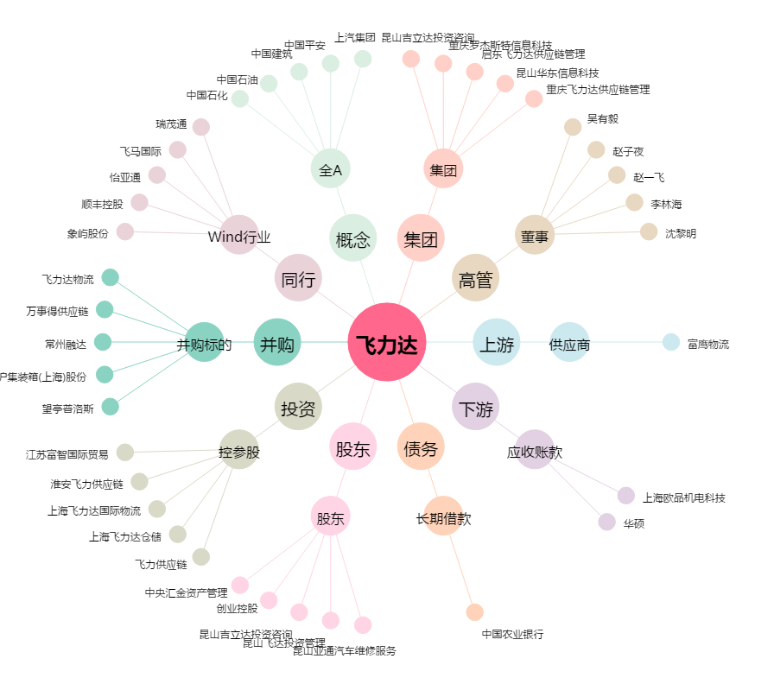
飞力达[300240.SZ] - 关系概览图

